1150731
115年7月31日縣有閒置土地明細表 115.8.12
編號 | 鄉鎮市別 | 段 | 小段 | 地號 | 面積（平方公尺） | 使用分區 編定用途 | 財產性質 | 管理單位 | 位置略圖 | GOOLE MAP連結
1 | 南投市 | 南投 |  | 0059-0037 | 6.82 | 住宅區 | 非公用 | 財政處（整筆面積76平方公尺縣有持分7/78） | 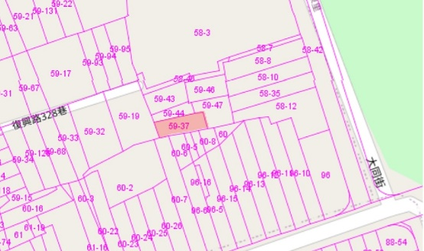 | 座標：23.910851,120.686438
2 | 南投市 | 南投 |  | 0299-0070 | 38.00 | 綠地用地 | 非公用 | 財政處 | 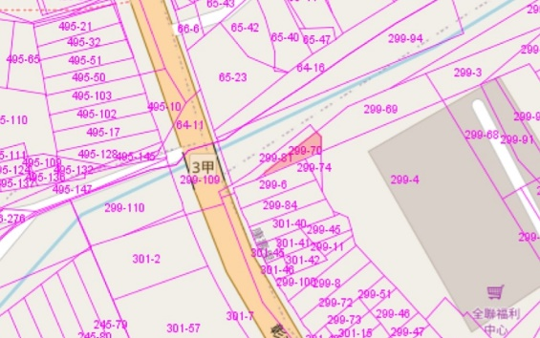 | 座標：23.912895,120.681114
3 | 南投市 | 南投 |  | 0307-0023 | 8.00 | 商業區 | 非公用 | 財政處 | 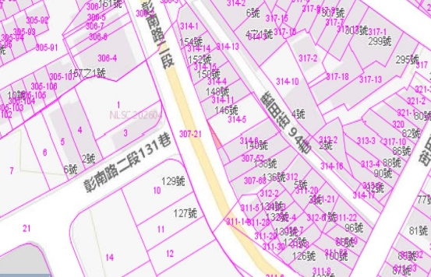 | 座標：23.910928,120.682590
4 | 南投市 | 三塊厝 |  | 0001-0510 | 111.00 | 住宅區 | 非公用 | 財政處 | 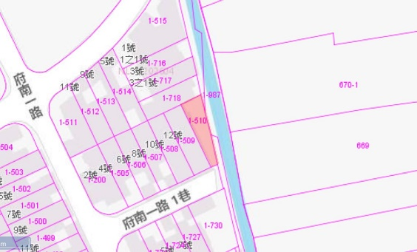 | 座標：23.901401,120.692305
5 | 南投市 | 三塊厝 |  | 0001-0770 | 4.00 | 農業區 | 非公用 | 財政處 | 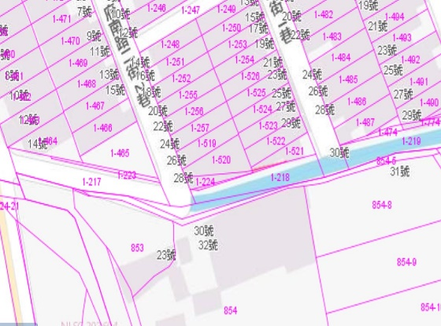 | 座標：23.900497,120.691523
6 | 埔里鎮 | 忠義 |  | 0860-0000 | 39.65 | 乙種工業區38.1068%,農業區61.8819%, | 非公用 | 財政處 | 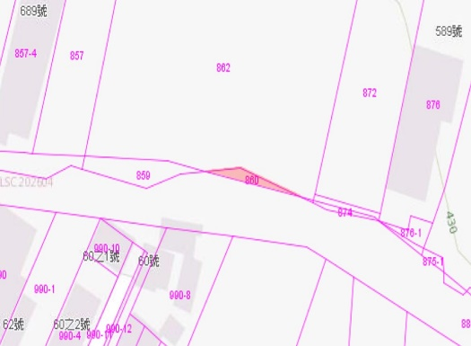 | 座標：23.966768,120.955233
7 | 埔里鎮 | 忠義 |  | 0875-0000 | 9.71 | 乙種工業區75.9119%,農業區24.1152%, | 非公用 | 財政處 | 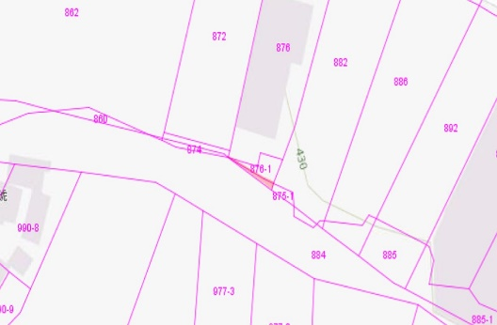 | 座標：23.966618,120.955741
8 | 埔里鎮 | 忠義 |  | 0885-0000 | 0.00 | 乙種工業區95.7751%,農業區4.22414%, | 非公用 | 財政處 | 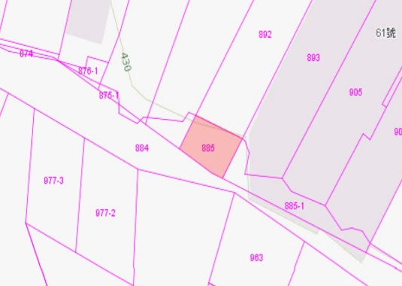 | 座標：23.966465,120.956094
9 | 埔里鎮 | 忠義 |  | 0885-0002 | 58.91 | 乙種工業區66.2764%,農業區33.7258%, | 非公用 | 財政處 | 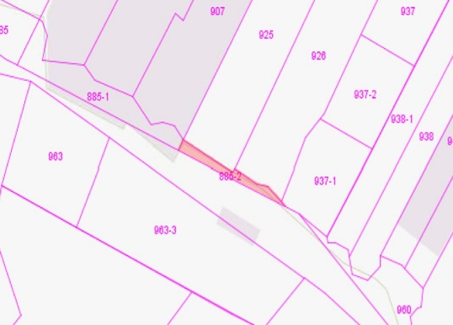 | 座標：23.966155,120.956753
10 | 埔里鎮 | 忠義 |  | 0885-0003 | 0.00 | 乙種工業區66.2764%,農業區33.7258%, | 非公用 | 財政處 | 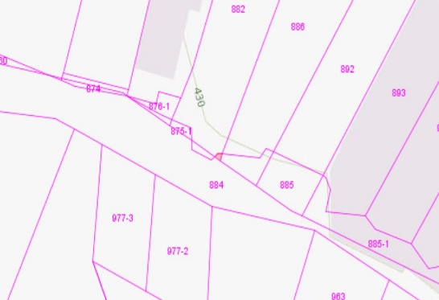 | 座標：23.966534,120.955890
11 | 埔里鎮 | 忠義 |  | 0958-0000 | 10.51 | 乙種工業區 | 非公用 | 財政處 | 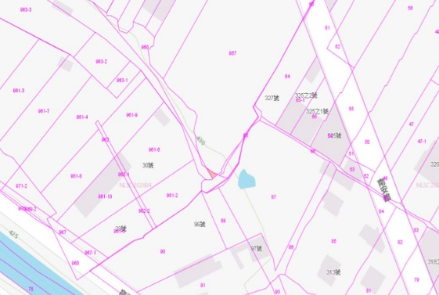 | 座標：23.965319,120.957584
12 | 埔里鎮 | 忠義 |  | 0960-0000 | 465.67 | 乙種工業區 | 非公用 | 財政處 | 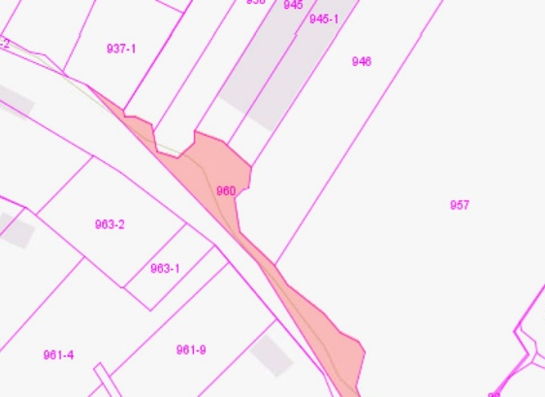 | 座標：23.965887,120.957165
13 | 埔里鎮 | 和平 |  | 0532-0000 | 173.53 | 住宅區 | 非公用 | 財政處 | 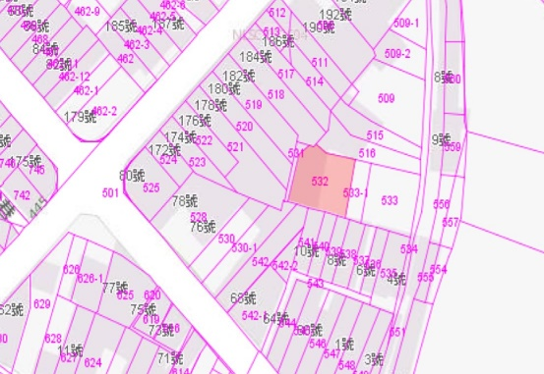 | 座標：23.965003,120.969600
14 | 埔里鎮 | 和平 |  | 0533-0001 | 51.37 | 住宅區 | 非公用 | 財政處 | 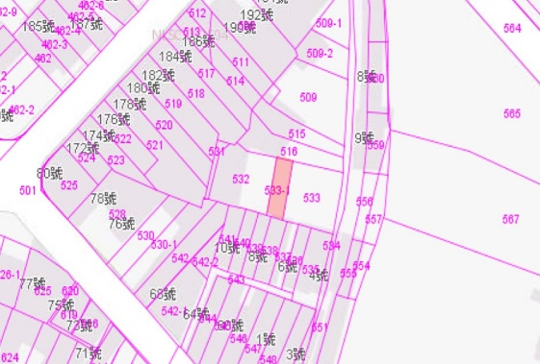 | 座標：23.964973,120.969703
15 | 水里鄉 | 社子 |  | 0421-0019 | 257.00 | 山坡地保育區 特定目的事業用地 | 非公用 | 財政處 | 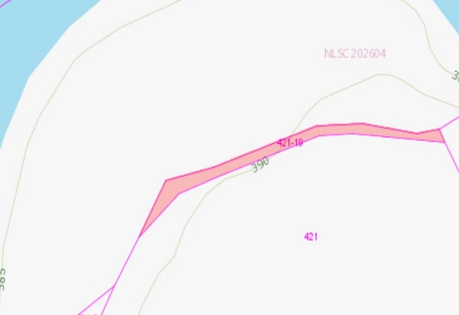 | 座標：23.849823,120.865275
16 | 南投市 | 三塊厝 |  | 0260-0120 | 550.00 | 保護區 | 非公用 | 財政處 | 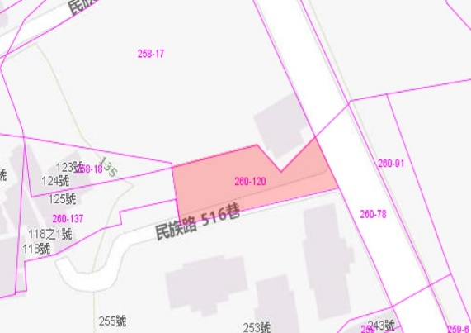 | 座標：23.907544,120.676453
17 | 水里鄉 | 新民和 |  | 0242-0000 | 55.46 | 鄉村區 乙種建築用地 | 非公用 | 財政處 | 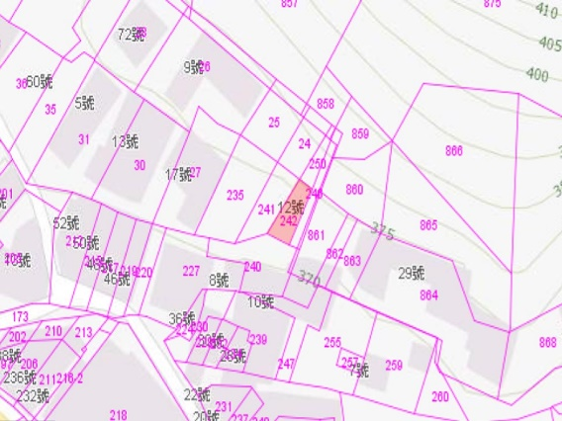 | 座標：23.797981,120.925268
18 | 名間鄉 | 虎子坑 |  | 0119-0000 | 742.11 | 一般農業區 丙種建築用地 | 非公用 | 財政處 | 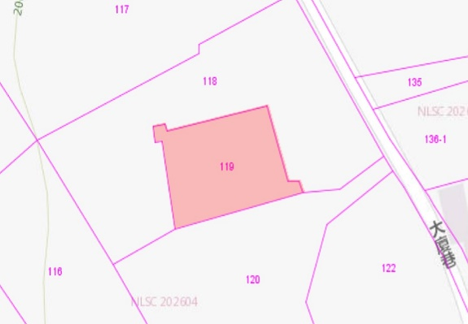 | 座標：23.858051,120.674777
 | 財政處 | 非公用合計 |  | 18筆 | 2,581.74
19 | 草屯鎮 | 草屯 |  | 0154-0028 | 125.00 | 農業區 | 非公用 | 地政處 |  | 座標：23.987965,120.678406
20 | 草屯鎮 | 茄荖山 |  | 0003-0000 | 789.88 | 山坡地保育區 農牧用地 | 非公用 | 地政處 | 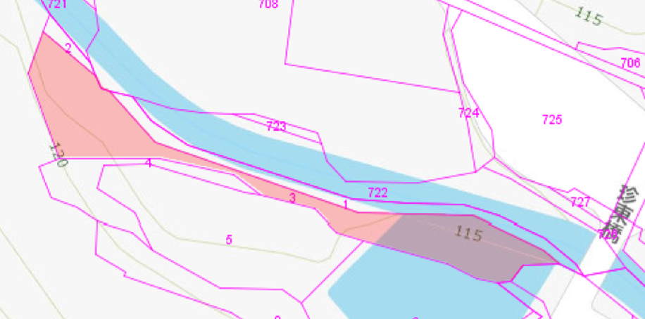 | 座標：24.001357,120.714388
21 | 草屯鎮 | 富頂 |  | 0761-0000 | 1,002.83 | 山坡地保育區 農牧用地 | 非公用 | 地政處 | 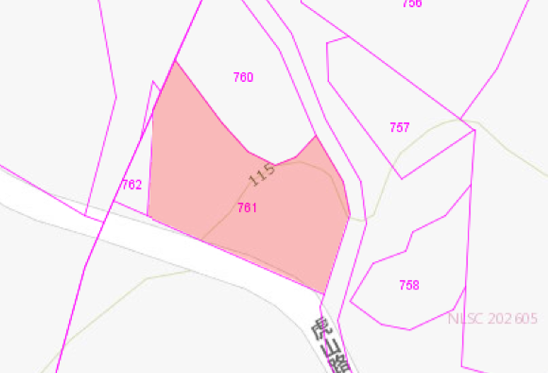 | 座標：23.967976,120.690497
22 | 竹山鎮 | 大坑 | 頂林 | 0061-0008 | 581.00 | 山坡地保育區 農牧用地 | 非公用 | 地政處 | 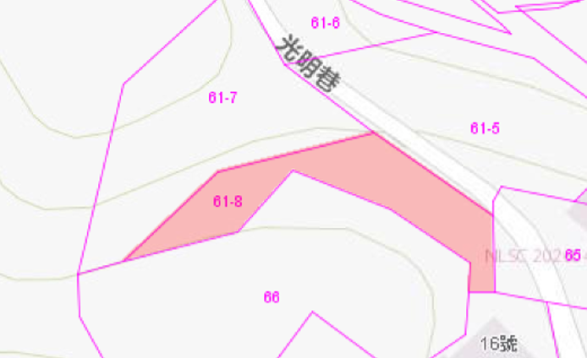 | 座標：23.722110,120.699283
23 | 竹山鎮 | 田東 |  | 0455-0000 | 156.52 | 山坡地保育區 農牧用地 | 非公用 | 地政處 | 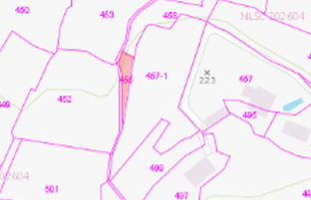 | 座標：23.722847,120.686370
24 | 竹山鎮 | 田東 |  | 0377-0000 | 1,484.69 | 山坡地保育區 農牧用地 | 非公用 | 地政處 | 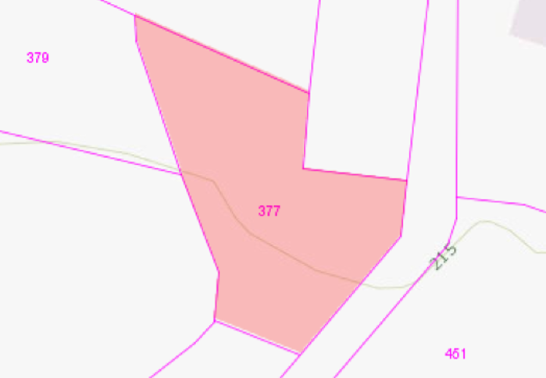 | 座標：23.723747,120.685405
25 | 竹山鎮 | 八通關 |  | 0473-0000 | 351.67 | 山坡地保育區 農牧用地 | 非公用 | 地政處 | 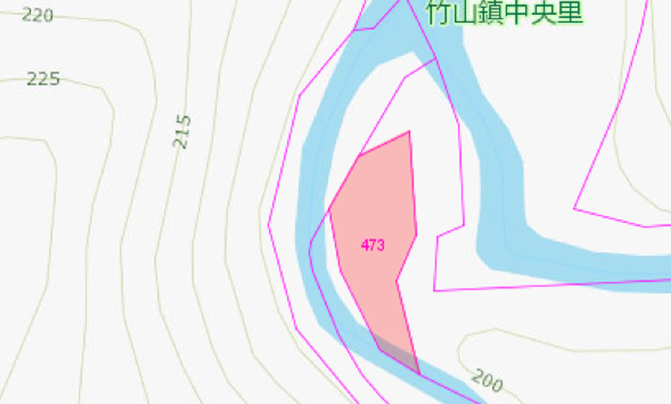 | 座標：23.804851,120.736616
26 | 竹山鎮 | 新桶頭 |  | 1469-0000 | 774.24 | 山坡地保育區 農牧用地 | 非公用 | 地政處 | 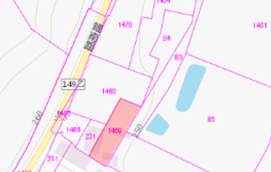 | 座標：23.628339,120.658554
27 | 竹山鎮 | 鯉魚 |  | 0052-0000 | 1,362.22 | 山坡地保育區 農牧用地 | 非公用 | 地政處 | 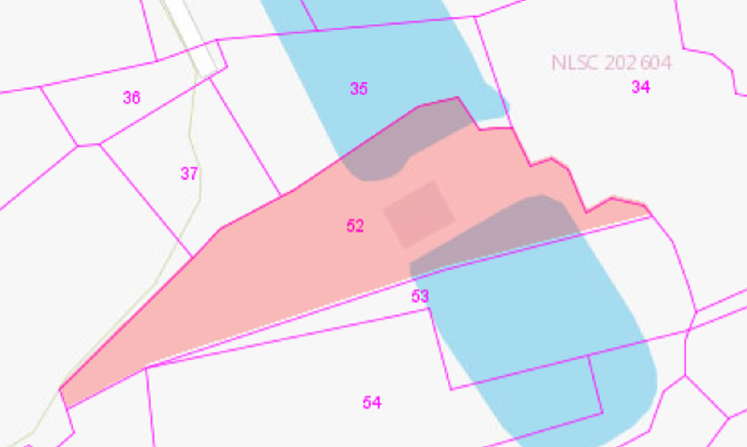 | 座標：23.727836,120.656533
28 | 竹山鎮 | 鯉魚 |  | 0035-0000 | 702.91 | 山坡地保育區 農牧用地 | 非公用 | 地政處 | 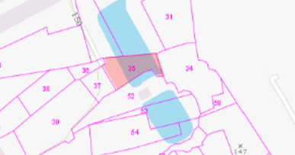 | 座標：23.728024,120.656539
 | 地政處 | 非公用合計 |  | 10筆 | 7,330.96
29 | 草屯鎮 | 富頂 |  | 0594-0000 | 421.48 | 山坡地保育區 丙種建築用地 | 公共用 | 工務處 | 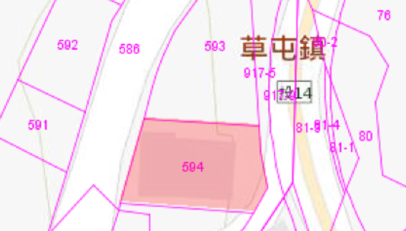 | 座標：23.964716,120.708536
 | 工務處 | 公共用合計 |  | 1筆 | 421.48

